Hoja de pedido
 |  | HOJA DE PEDIDO - RC VIC - OSONA
 |  | LOTE GASTRONÓMICO CULTURAL "Con O de OSONA"
 |  | Hoja reservas e información a | info@subirana.es

 |  | 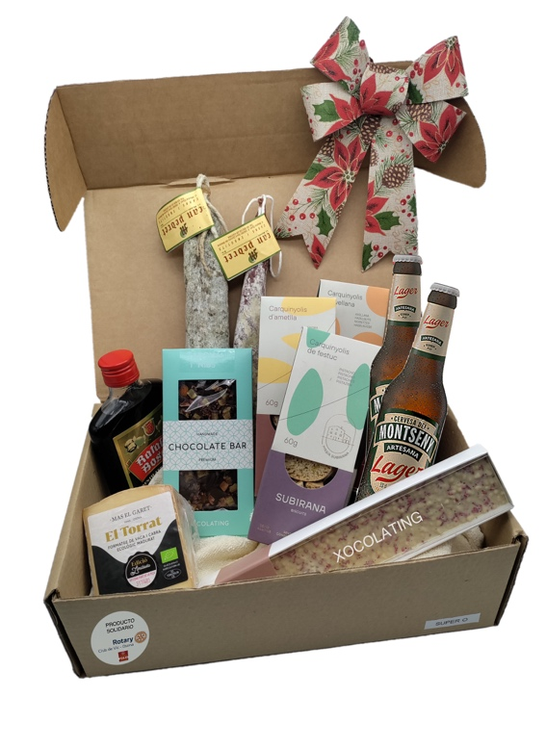
Super O

 | Los rotarios a través de su Fundación, contribuyen a mejorar la salud, apoyar la educación e intercambio cultural, mitigar la pobreza, y defender la paz con sus aportaciones. El RC VIC OSONA ha desarrollado un lote solidario y cultural, “con O de Osona” con la intención de hacer que su cultura gastronómica contribuya al beneficio social. Para ello, han colaborado empresas de la comarca de Osona, con productos gastronómicos, elaborados artesanalmente y de alta calidad que transmiten años de historia y cultura de Osona. Siguiendo esta filosofía, se ha creado el pack cultural "Super O". Comprando el pack Super O, se está contribuyendo con 3€ a la lucha contra la exterminación de Polio y 3€ de ayuda a la Fundación Impulsa mediante Rotary Club Vic Osona.

 | HOJA DE PEDIDO - PACK CULTURAL ROTARY CLUB VIC - OSONA
 | Producto | Contenido | Precio Unitario* (€/ud.) | Cantidad Pedida (ud.) | Ud. | SubTotal (€) | Ud.
 | Pack "Super O" | Carquiñolis Subirana Biscuits de Almendra | 53.00 € |  | Ud. | - € | €
 |  | Carquiñolis Subirana Biscuits de Avellana
 |  | Carquiñolis Subirana Biscuits de Pistacho
 |  | Turrón crujiente de neulas Xocolating
 |  | Chocolate Nibs de cacao y naranja Xocolating
 |  | Llonganissa Can Pedret
 |  | Fuet Can Pedret
 |  | Queso de vaca y oveja Mas El Garet
 |  | Ratafia Bosch
 |  | Cerveza Pilster
 |  |  | Unidades Totales | - | Ud.
 |  |  | SubTotal |  |  | - | €
 |  |  | Envío
 |  |  | Precio Portes* |  |  |  | €
 |  |  | Total a Ingresar |  |  | - | €

 | Precio Portes* Varía en la hoja de pedido, según la cantidad de unidades solicitadas. Para pedidos de 12 o más unidades consultar precio del enviando
 | la hoja de pedido al correo | info@subirana.es
 | Plazos de entrega: 3-5 días laborables. Comienzo de entregas a partir del 28 de noviembre.

 | DATOS DE ENTREGA: (persona / empresa / club que recibirá el pedido)
 | Nombre y apellidos o razón social |  |  | CIF/NIF/CIE
 | Dirección |  |  | Teléfono
 | Población |  |  | Cod. Postal
 | Detalles entrega |  |  | Hora entrega

 | DATOS DE FACTURACION (persona / empresa / club que hace el pedido)
 | Nombre y apellidos o razón social |  |  | CIF/NIF/CIE
 | Dirección |  |  | Teléfono
 | Población |  |  | Cod. Post.
 | DATOS IDENTIFICATIVOS DEL COMPRADOR (Si es Rotario)/a:
 | Rotary Club -RI id- |  |  | Id. Personal -RI id-

 | FORMA DE PAGO Y RESERVA
 | Enviar correo electrónico con la hoja de pedido cumplimentada y comprobante de trasnferencia al correo:

 | info@subirana.es
 | PAGO EN IBAN | ES7601823507420202220249

 | Club Promotor: RC Vic Osona, G60508173, c/ d'arbucies, 21, 08507 Santa Eugenia de Berga

